留意点
 | ■データソースについて
 | 本資料に掲載されている指標値のデータソースは、NDBを中心に下記を使用しています。
 | 1.NDB
 |  | 平成27年2月から平成29年3月までのデータ

 | 2.630調査
 |  | 平成27・29年度630調査のデータ (平成28年度630調査結果は、平成30年3月末時点で未公開のため)

 | 3.その他データソース
 |  | 厚労省老健局調査、国立障害者リハビリテーションセンター調査、救急搬送における医療機関の受入状況等実態調査、DPAT事務局調査のデータ

 | NDBの留意点
 | 下記のとおり、①圏域またぎ ②疾患名 ③対象患者 ④少ない数値の表示 の4点にご注意ください。
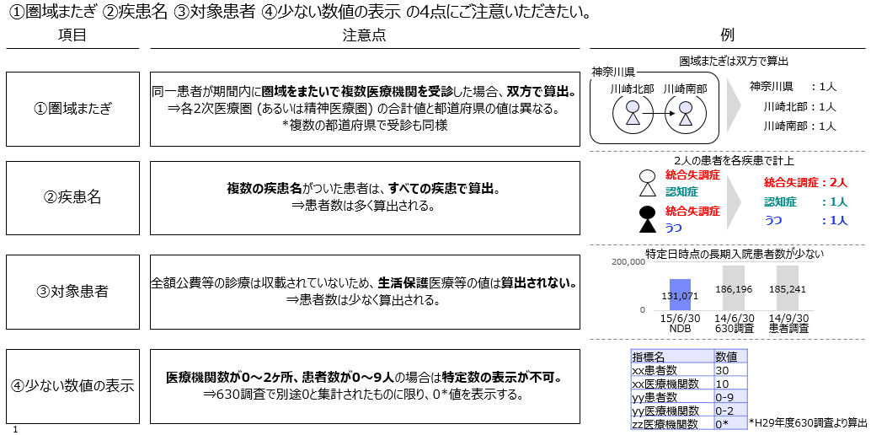

 | 下記のとおり、患者数・医療機関数を定義して算出しています。
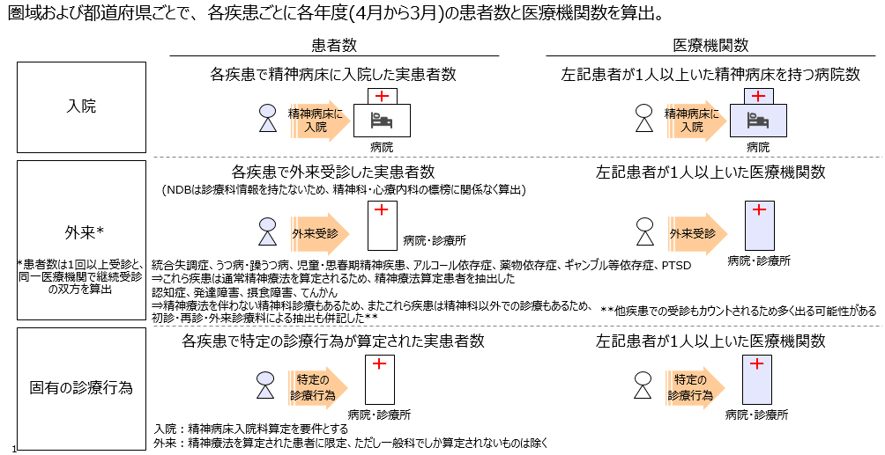

© 国立精神・神経医療研究センター 精神保健研究所 精神保健計画研究部, 2018
Powered by 日本アイ･ビー･エム株式会社

